Sheet1
Benvenuti in TeamLab Spreadsheet Editor

Crea i fogli elettronici o carica qualsiasi file Excel per modificarli direttamente nel tuo portale TeamLab.

Componenti del PC ordinati
Elemento | Descrizione | Prezzo medio ($) | Utente | Quantità
CPU | modello 000-000-000 | 99 | David Connor | 3
Disco rigido | modello 000-000-000 | 110 | David Connor | 3
Scheda madre | modello 000-000-000 | 153 | David Connor | 3
Scheda suono | modello 000-000-000 | 70 | Anna Suarez | 2
Scheda video | modello 000-000-000 | 35 | ABC Family Insurance | 4

Modifica il tuo foglio elettronico: inserisci o elimina celle, righe e colonne, unisci celle, aggiungi bordi.

Copia ed elimina dati nella cella, formatta il testo inserito, cambia il formato e applica modelli di tabella.
Prezzo medio vs Prezzo di vendita
Utilizza le funzioni per un calcolo automatico. Ordina e filtra i tuoi dati.

Rappresenta i dati graficamente. Inserisci le immagini e i collegamenti ipertestuali.

Rendita settimanale
ID | Elemento | Descrizione | Utente | Quantità | Prezzo medio ($) | Prezzo di vendita ($) | Somma ($)
1 | CPU | modello 000-000-000 | David Connor | 3 | 99 | 172 | 516
2 | Disco rigido | modello 000-000-000 | David Connor | 3 | 110 | 65.1 | 195.3
3 | Scheda madre | modello 000-000-000 | David Connor | 3 | 153 | 154.5 | 463.5
Totale: |  |  |  |  |  |  | 1704.52

Salva, stampa o scarica il tuo foglio elettronico in formato .xls, .xlsx, .ods, .csv o .html.

Condividi il tuo foglio elettronico con i tuoi colleghi, rendilo pubblico o inserisci nel tuo sito web.

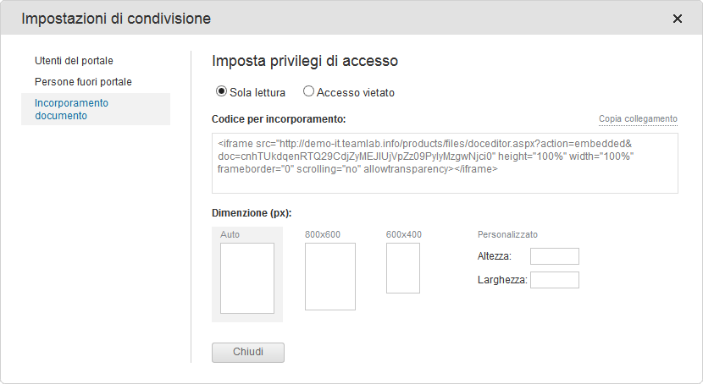

Per ulteriori informazioni consulta il nostro Centro Assistenza

